Feuil1
Segment | Budget
1 | 500 | Ne saisir que le nombres et
1.1 | 150 | MFC par formule sur colonne A: | Formats :
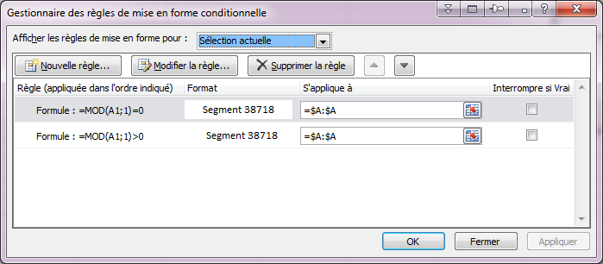
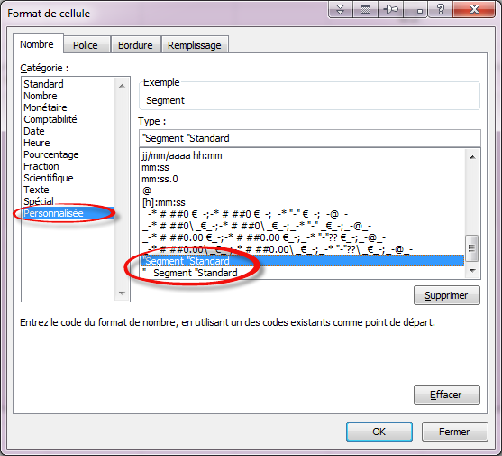
1.2 | 350
2 | 256
2.1 | 147
2.2 | 109

Étiquettes de lignes | Somme de Budget
1 | 500
1.1 | 150
1.2 | 350
2 | 256
2.1 | 147
2.2 | 109
Total général | 1512

